Regresion lineal
 | PROBLEMA DE REGRESION LINEAL Y LINEA DE TENDENCIA.
 | horas t | produccion Yt | t*t | t*Yt
 | 1 | 140 | 1 | 140
 | 2 | 158 | 4 | 316 |  |  |  | FORMULAS
 | 3 | 189 | 9 | 567 |  |  | PENDIENTE DE LA ECUACION
 | 4 | 150 | 16 | 600
 | 5 | 166 | 25 | 830
 | 6 | 168 | 36 | 1008
 | 7 | 155 | 49 | 1085
 | 8 | 183 | 64 | 1464
SUMA | 36 | 1309 | 204 | 6010 | SUMAS
PROMEDIO | 4.5 | 163.625 |  |  | PROMEDIOS |  | PUNTO DE CORTE O INTERCEPTO VERTICAL

 | PENDIENTE | 2.8452380952
 | CORTE | 150.8
 | ECUACION | 150,8+2,8452*t

la linea de regrecion se hace para proyectar posibles eventos a futuro. |  |  |  |  |  | T= TIEMPO | ECUACION DE LINEA DE TENDENCIA

T10 | 179.3
T12 | 185.0

Correlacion
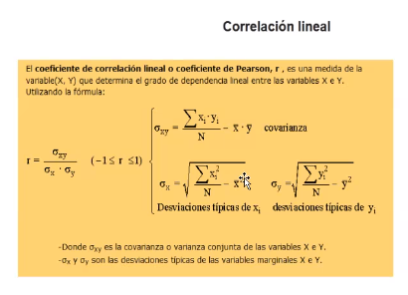
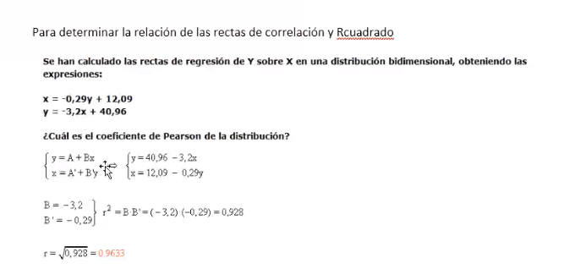
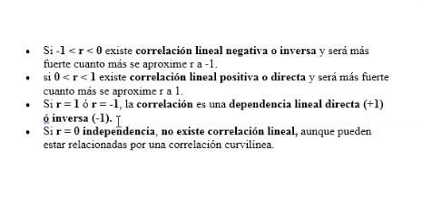
Tiendas X | Ventas Horas Y | X*X | Y*Y | X*Y
3 | 50 | 9 | 2500 | 150 |  | Regresion de X en Y
5 | 34 | 25 | 1156 | 170 |  |  |  | Covariana | 10.5
2 | 19 | 4 | 361 | 38 |  | PENDIENTE | 3
7 | 34 | 49 | 1156 | 238 |  | CORTE | 28 | Desviacion estandar de la X
4 | 42 | 16 | 1764 | 168 |  | ECUACIONES | Y= 28 + 3* X | 1.8708286934
6 | 80 | 36 | 6400 | 480
8 | 45 | 64 | 2025 | 360 |  |  |  | DESVIACION ESTANDAR DE Y
5 | 40 | 25 | 1600 | 200 |  | REGRESION DE Y EN X |  | 16.469669092
40 | 344 | 228 | 16962 | 1804 | Totales
5 | 43 |  |  |  | Promedios | PENDIENTE | 0.038709677419 | Pearson | 0.34077710055
 |  |  |  |  |  | CORTE | 3.335483871
 |  |  |  |  |  | ECUACIONES | X= 3,3354 + 0,0387*Y |  | R° | 0.11612903226
 |  |  |  |  |  |  |  |  | R | 0.34077710055

Posibilidades
Si hay un amesa de seis puestos, para sentar a 10 personas, como se debe de organizar de una forma ordenada (cargos administrativo, conocimiento)

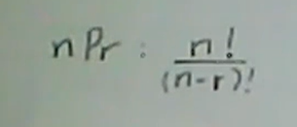
puestos | 6
personas | 10
permutacion de 6 en 10 |  | n= numero de datos
 |  | r= rango de los procesos, la cantidad

